M20250706
1) ENGLISH ITEM NAME (ex : OOOO machine) |  | 8)Material | 14) PICTURE (BEFORE PACKING) | 15) PICTURE (NAME PLATE or label) | 16)Quantity | 20)CARTON NO. | 21)CTN QTY | 26)应用范围
LABEL PAPER | Giấy đã quét chất kết dính, chưa in, dùng để in Tem Barcode, kt: 60x40mm, 180 ch/cuộn. Hàng mới 100% | PAPER | 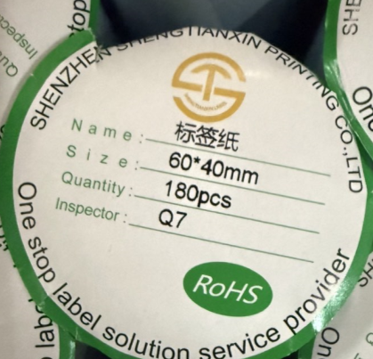 |  | 1100 | M1-M4 | 4 | vMatTrace
PROTECTION FILM | Màng bảo vệ | PE |  |  | 100 | M6-M7 | 2 | USED FOR LOGTAG
CYLINDER | Xi lanh khí dùng để hút đẩy khí vào chi tiết máy, chất liệu bằng thép, kt: 27*3*4cm, Nsx: SHENZHEN BAO'AN DISTRICT SHAJING ZHIYI INJECTION MOLDING MACHINE PARTS STORE. Hàng mới 100% | STEEL |  |  | 4 | M5 | 1 | REPLACEMENT OF TRANSFER PRINTING MACHINE
SOLENOID VALVE | Van khí nén, đóng mở khí nén cho máy gắn linh kiện, điện áp 5V, công suất 5W, mã SYJ5120-5LZ-M5, Nsx: SMC CORPORATION. Hàng mới 100% | PLASTIC/AL/ELECTRONICS |  |  | 2 | R1 | 1 | SMT
AIR CYLINDER | Xi lanh khí, để hút đẩy khí vào chi tiết máy, chất liệu bằng nhôm, kt: 7*3*1.5cm, Nsx: SMC CORPORATION. Hàng mới 100% | AL |  |  | 2 |  |  | SMT
SOLENOID VALVE | Van khí nén, đóng mở khí nén cho máy gắn linh kiện, điện áp 24V, công suất 5W, mã ZB0531-K15L-P1-C4K-X164, Nsx: SMC CORPORATION. Hàng mới 100% | PLASTIC/AL/ELECTRONICS |  |  | 3 |  |  | SMT
COTTON FILTER | Màng lọc khí nén để lọc khí cho máy gắn linh kiện, chất liệu bông vải sợi, kt: 2.5*0.7*0.7cm, Nsx: SHENZHEN DAXING GENERAL TECHNOLOGY CO., LTD. Hàng mới 100% | SPONGE |  |  | 80 |  |  | SMT
 |  |  |  |  | 1291 |  | 8

